発注書
発注書
品番/品名： |  |  | お客様名
納品先住所：
ボディ投入日/送り便名/送り主名：
副資材投入日/送り便名/送り主名：
ネーム付け：
タタミ袋入れ：
その他：

詳細があれば記入してください。

アイテム品名 /品番 | アイテムカラー | プリント配色指示 |  | 数量
 |  |  |  |  |  | 合計
 |  |  |  |  |  | 0
 |  |  |  |  |  | 0
 |  |  |  |  |  | 0
 |  |  |  |  |  | 0
 |  |  |  |  |  | 0
 |  |  |  |  |  | 0
 |  |  |  |  |  | 0
 |  |  |  |  |  | 0
 |  |  |  |  |  | 0
 |  |  |  |  |  | 0
 |  |  |  |  | 合計 | 0

記入例
発注書
品番/品名： | KANIE-001 KANIEロゴTee |  |  |  | お客様名
納品先住所： | 400-1111 愛知県○○市〇〇町8番地 0567-XX-XXXX |  |  |  | ㈱○△□
ボディ投入日/送り便名/送り主名： | ○✕メーカーより佐川便で丸昇へ直送 6/22着予定
副資材投入日/送り便名/送り主名： | ネームは○△□ショップより郵便にて発送 6/23着予定
ネーム付け： | 元ネームカット サイズ残し 両サイドたたき
タタミ袋入れ： | する
その他： | なし

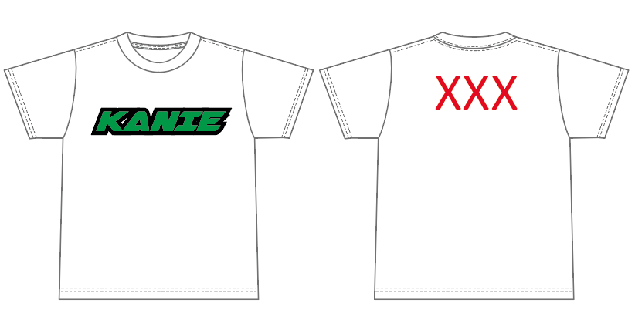

プリント位置
フロント リブ下 SとM８ｃｍ LとXLは9cm
バック リブ下 すべて 5cm
すべてラバープリント

アイテム品名 /品番 | アイテムカラー | プリント配色指示 |  |  |  | 数量
 |  | フロント文字枠 | フロント文字中 | バック |  | S | M | L | XL |  | 合計
United Athle 5001 Tシャツ | ホワイト | 黒 | pantone 355 c | pantone 200 c |  | 2 | 5 | 5 | 6 |  | 18
〃 | ブラック | 白 | pantone 286 c | pantone 200 c |  | 10 | 5 | 7 | 5 |  | 27
 |  |  |  |  |  |  |  |  |  |  | 0
 |  |  |  |  |  |  |  |  |  |  | 0
 |  |  |  |  |  |  |  |  |  |  | 0
 |  |  |  |  |  |  |  |  |  |  | 0
 |  |  |  |  |  |  |  |  |  |  | 0
 |  |  |  |  |  |  |  |  |  |  | 0
 |  |  |  |  |  |  |  |  |  |  | 0
 |  |  |  |  |  |  |  |  |  |  | 0
 |  |  |  |  |  |  |  |  |  | 合計 | 45

